关系图
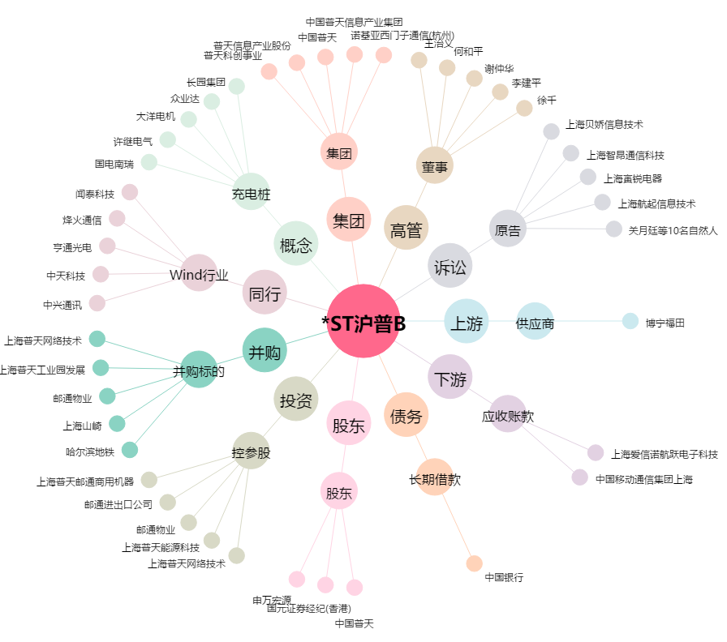
*ST沪普B[900930.SH] - 关系概览图

